Hárok1
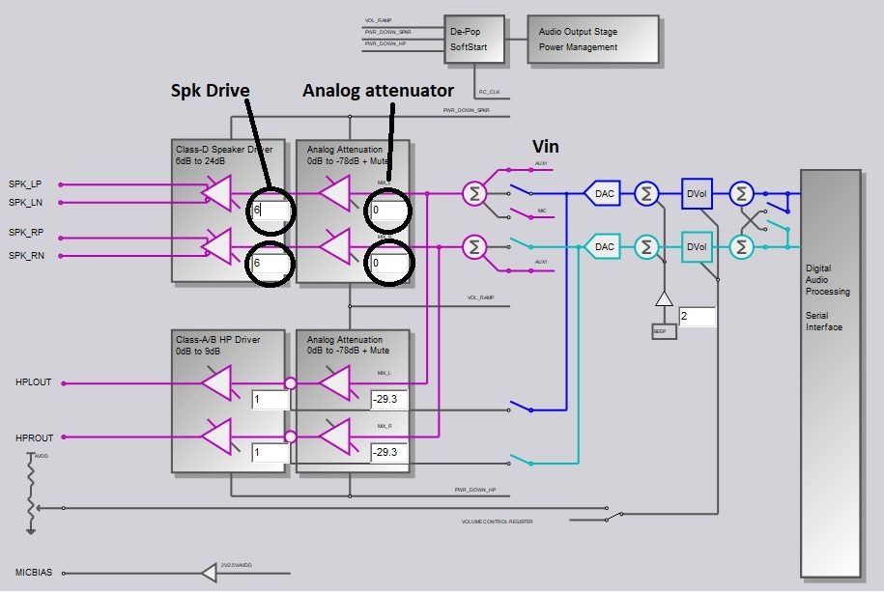
 |  | EXCITER: | 8 | Ohm

Vin 1kHz sine (Vrms) | Analog attenuator (dB?) | Spk Drive (dB?) | Vout (Vrms) | P (Wrms)
0.707 | -36 | 6 | 0.707 | 0.062481125
0.707 | -36 | 12 | 1 | 0.125
0.707 | -36 | 18 | 1.41 | 0.2485125
0.707 | -36 | 24 | 1.95 | 0.4753125
0.707
0.707 | -29.9 | 6 | 0.946 | 0.1118645
0.707 | -29.9 | 12 | 1.33 | 0.2211125
0.707 | -29.9 | 18 | 1.85 | 0.4278125
0.707 | -29.9 | 24 | 2.5 | 0.78125
0.707
0.707
0.707 | -23.8 | 6 | 1.26 | 0.19845
0.707 | -23.8 | 12 | 1.76 | 0.3872
0.707 | -23.8 | 18 | 2.39 | 0.7140125
0.707 | -23.8 | 24 | 3.06 | 1.17045
0.707
0.707
0.707 | -17.7 | 6 | 1.66 | 0.34445
0.707 | -17.7 | 12 | 2.27 | 0.6441125
0.707 | -17.7 | 18 | 2.95 | 1.0878125
0.707 | -17.7 | 24 | 3.39 | 1.4365125

0.707 | -22.6 | 24 | 3.17 | 1.2561125

